사진 및 도면
사진 및 도면

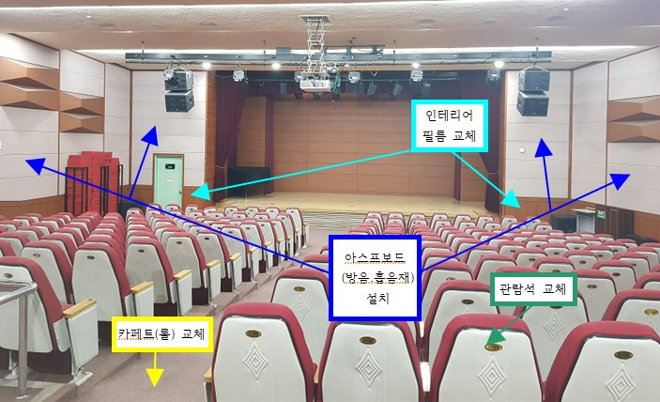

내용 | 사 진
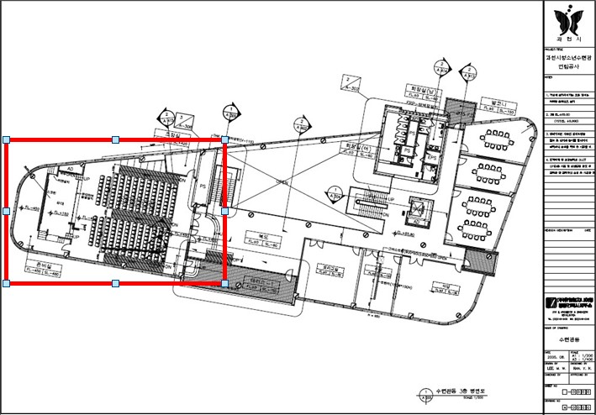

내용 | 수련관동 3층 평면도
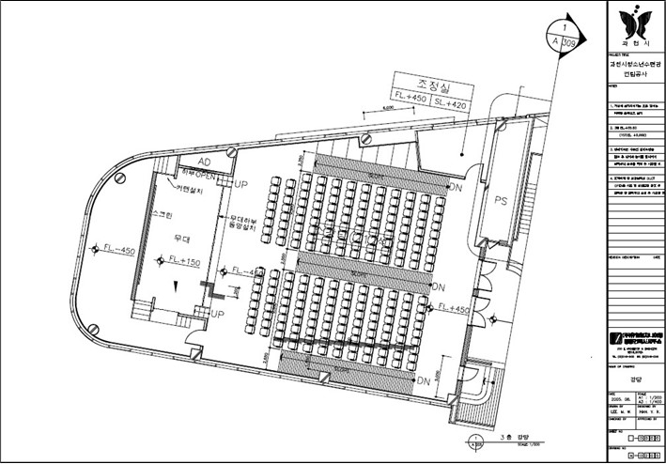

내용 | 강당 도면

